1.2 & 1.3
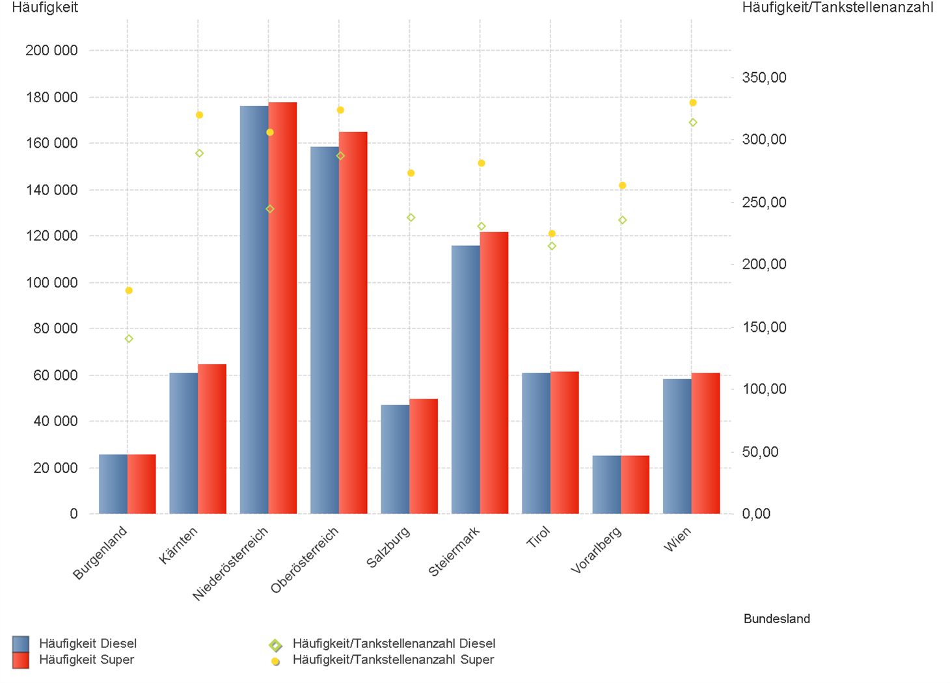
01.10.2023 - 31.12.2023

1.2. | Tankstellenanzahl und Median für "Diesel" und "Super" nach Bundesländern

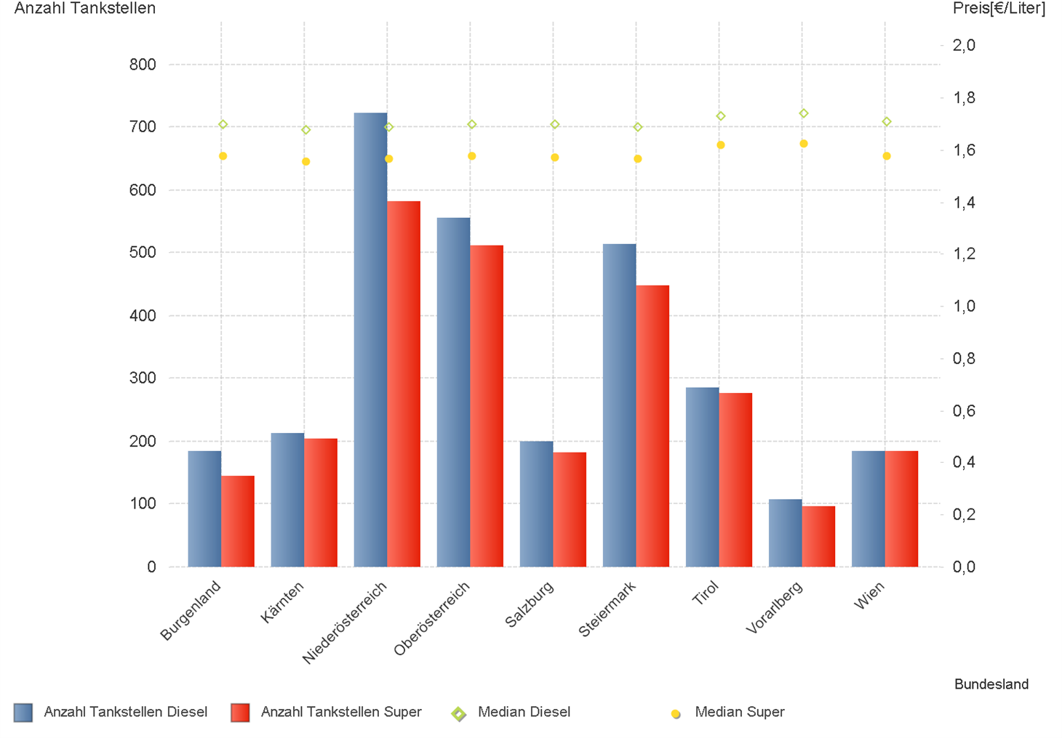

1.3. | Häufigkeit und durchschnittliche Häufigkeit (je Tankstelle) der Preisänderungen für "Diesel"
 | und "Super" nach Bundesländern

1.6 & 1.7
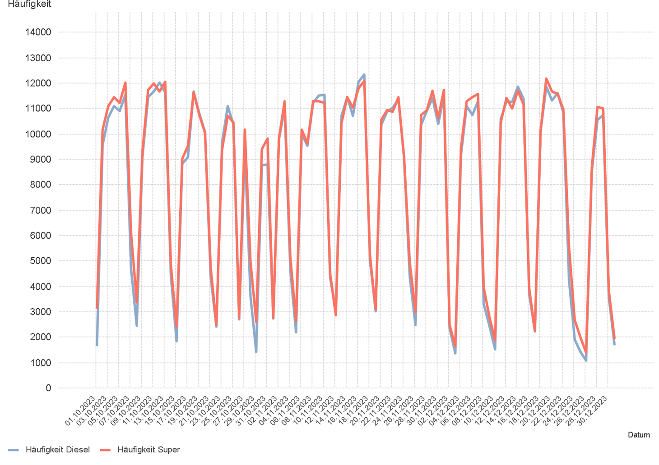
01.10.2023 - 31.12.2023

1.6. Entwicklung der Spritpreise in Österreich

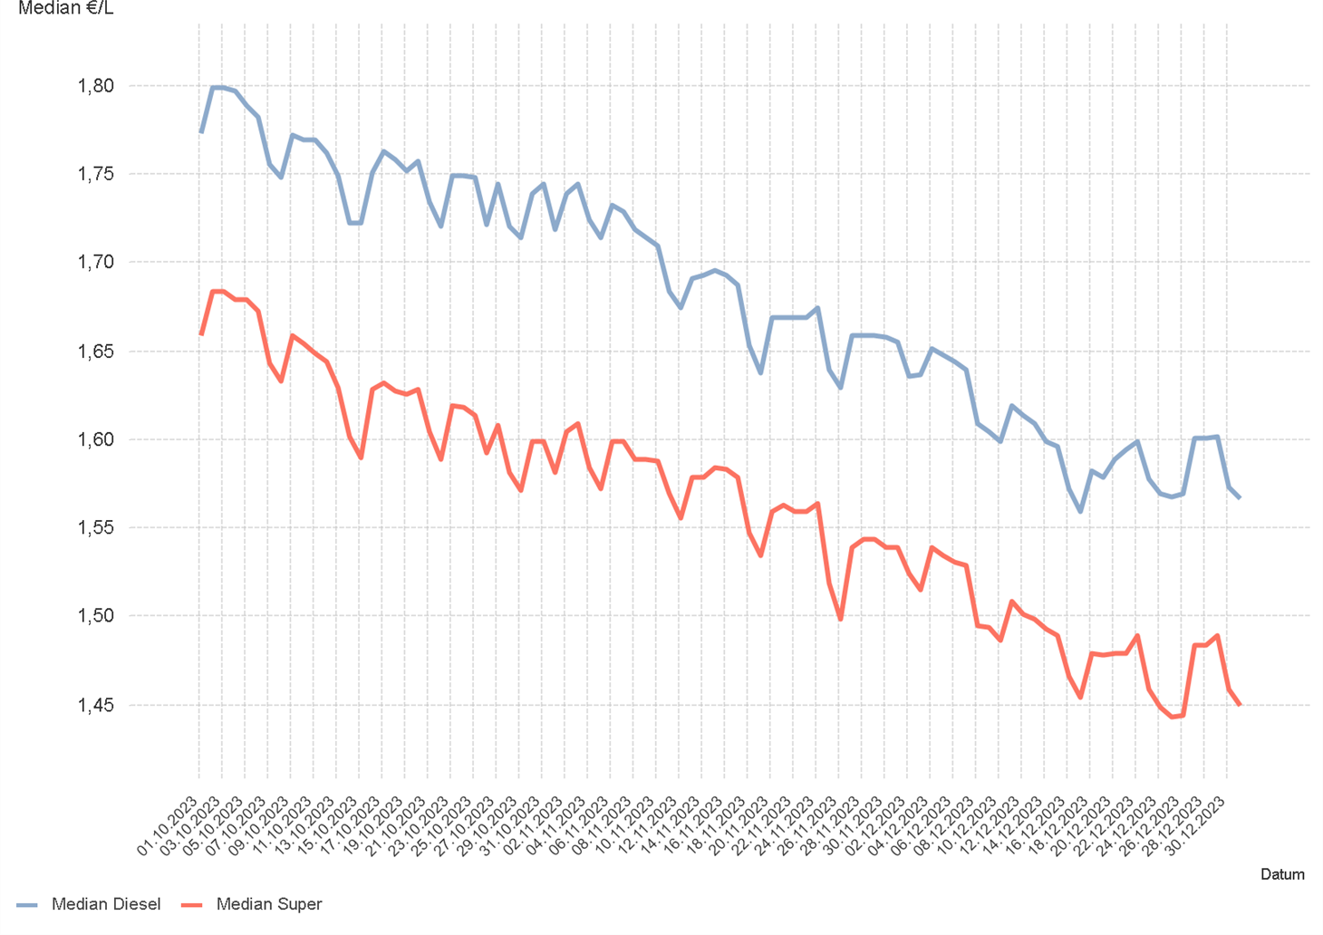

1.7. Entwicklung der Häufigkeit der Preisänderungen in Österreich

2.2 & 2.3
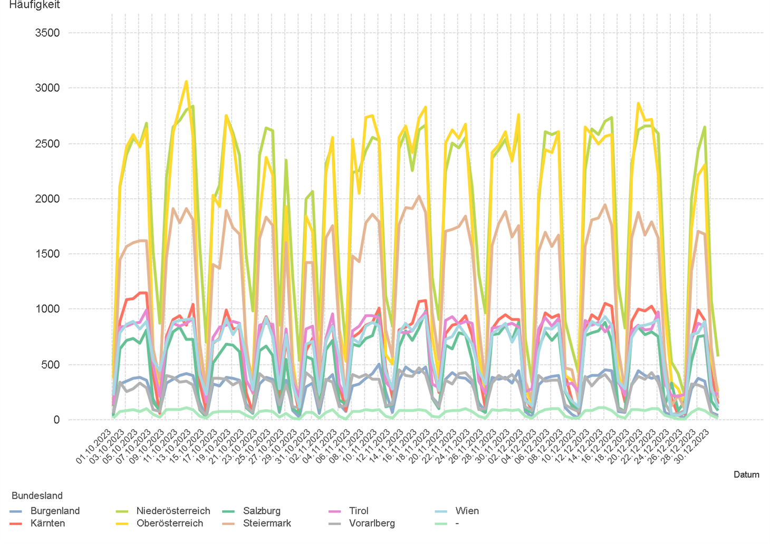
01.10.2023 - 31.12.2023

2.2. Entwicklung der Häufigkeit der Preisänderungen für "Diesel" Preise

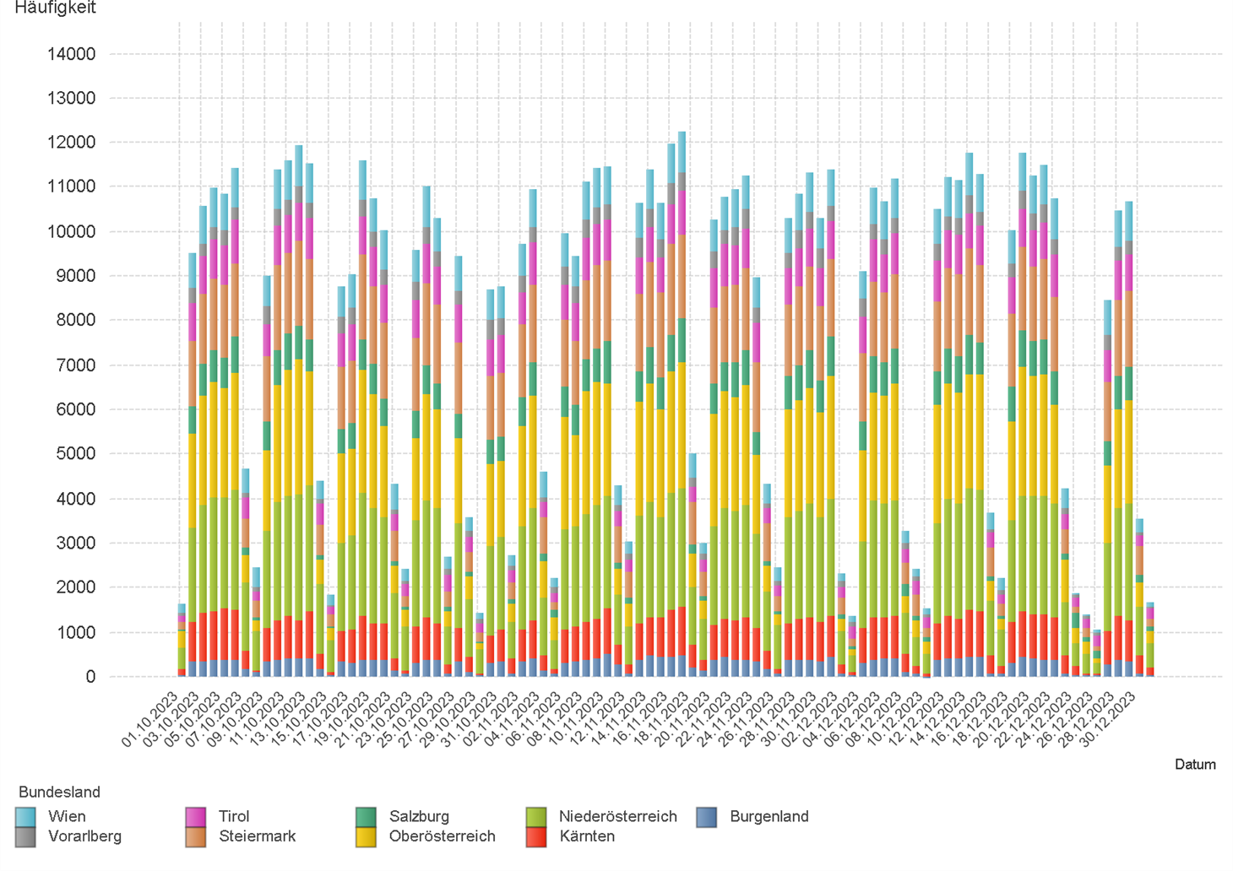

2.3. Entwicklung der Häufigkeit der Preisänderungen für "Diesel" Preise nach Bundesländern

2.5 & 2.6
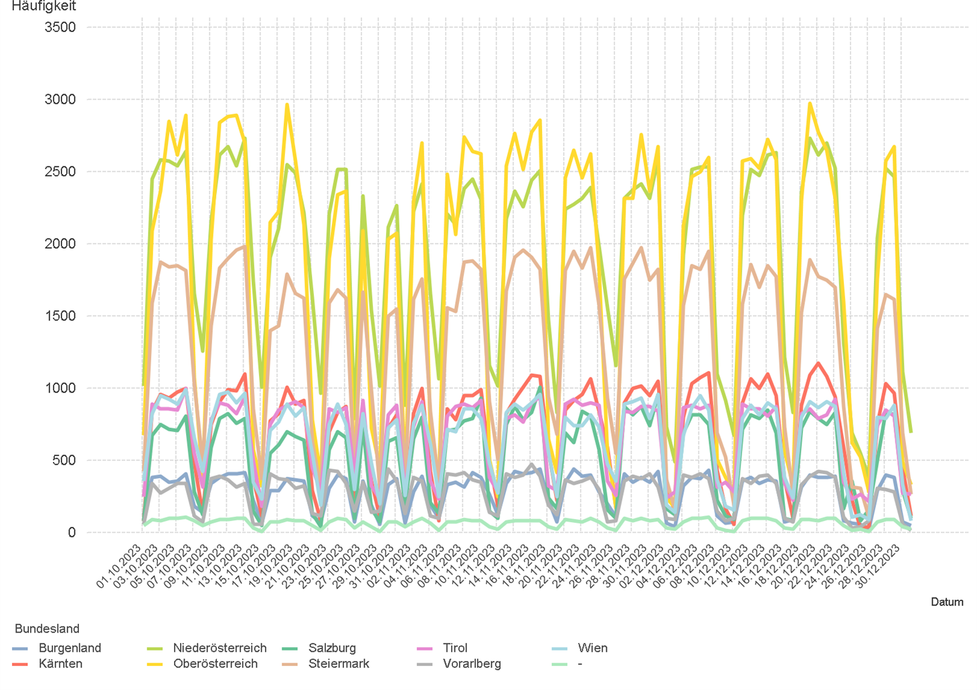
01.10.2023 - 31.12.2023

2.5. Entwicklung der Häufigkeit der Preisänderungen für "Super" Preise

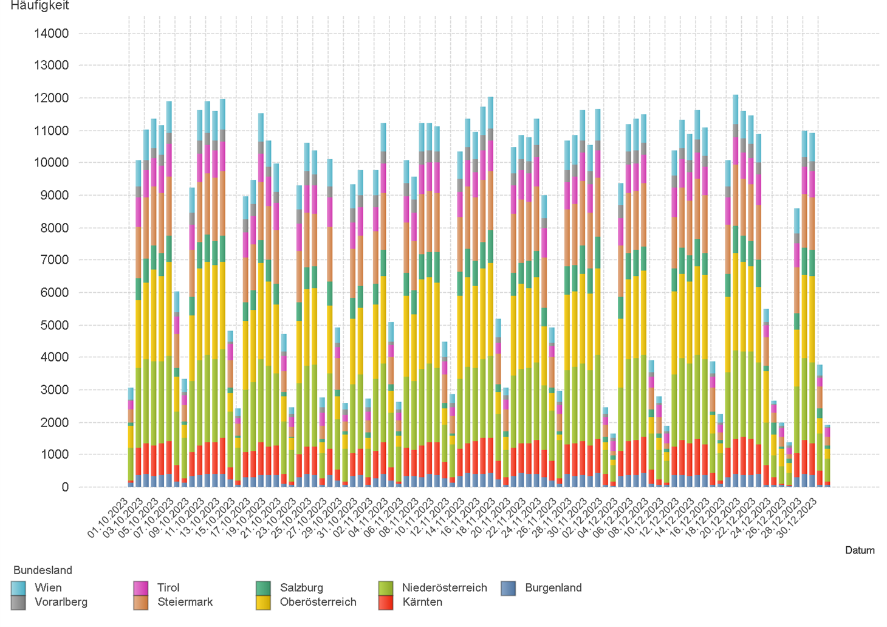

2.6. Entwicklung der Häufigkeit der Preisänderungen für "Super" Preise nach Bundesländern

3.2
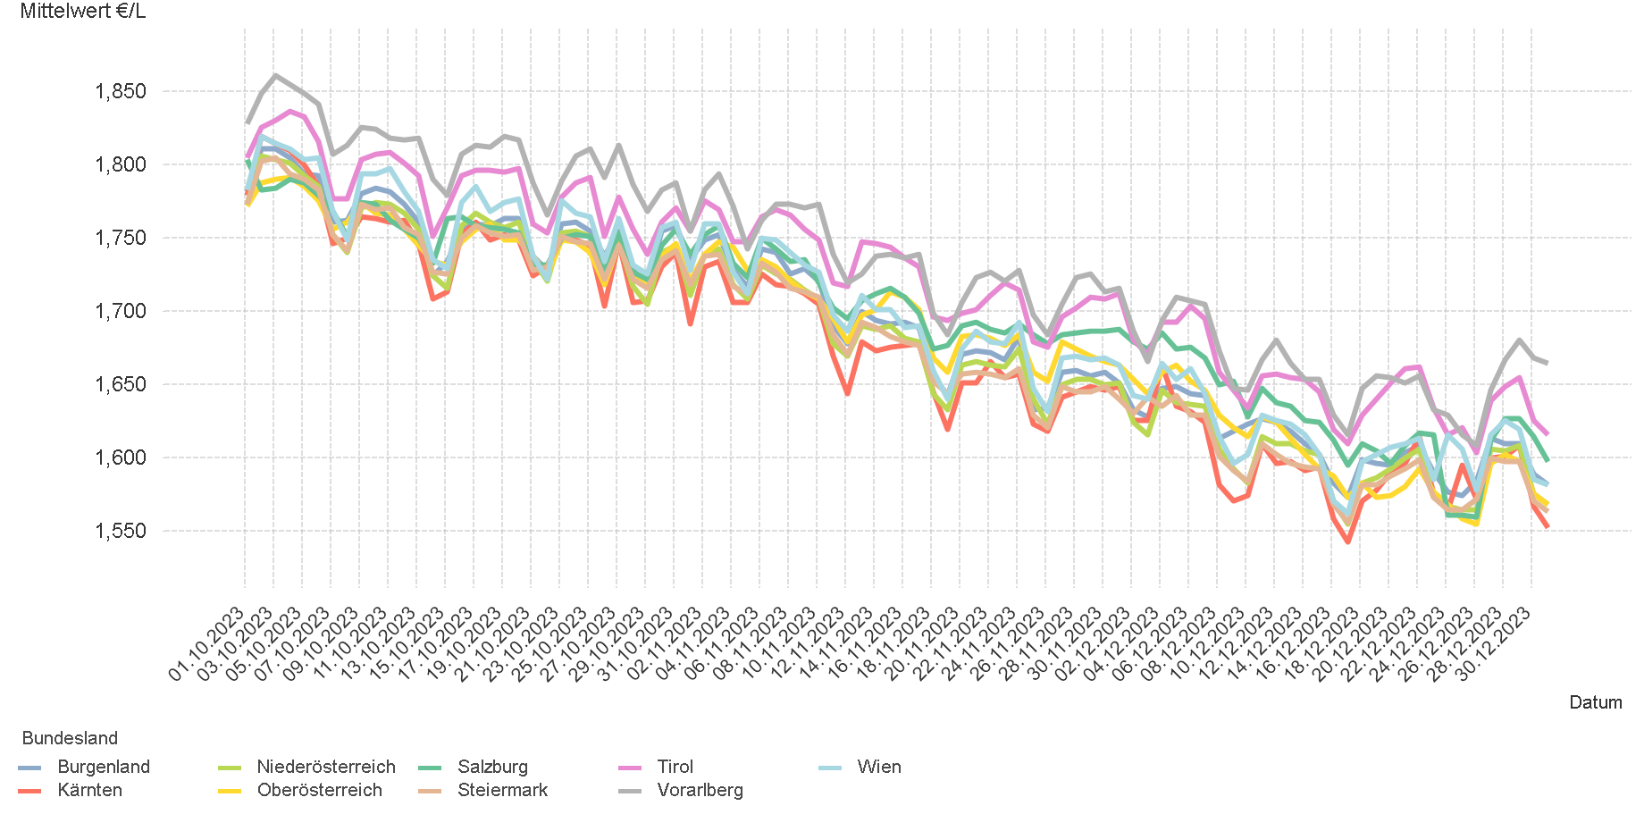
01.10.2023 - 31.12.2023

3.2. Entwicklung Mittelwert für "Diesel" Preise

3.4
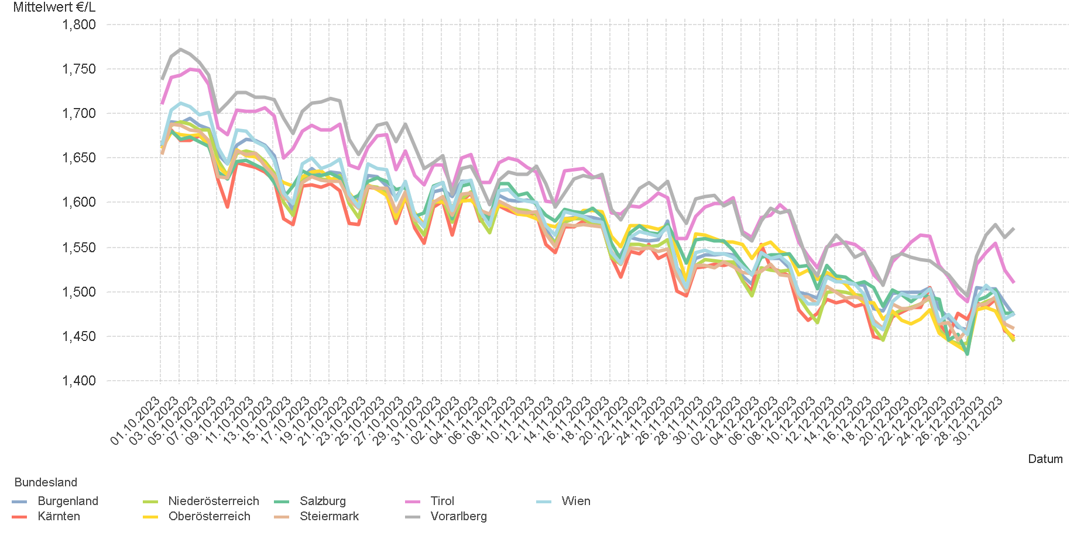
01.10.2023 - 31.12.2023

3.4. Entwicklung Mittelwert für "Super" Preise

4.2
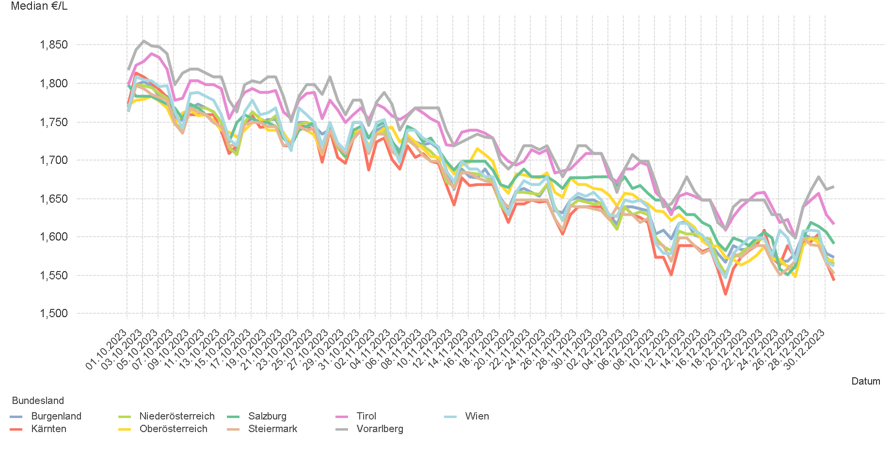
01.10.2023 - 31.12.2023

4.2. Entwicklung Median für "Diesel" Preisen

4.4
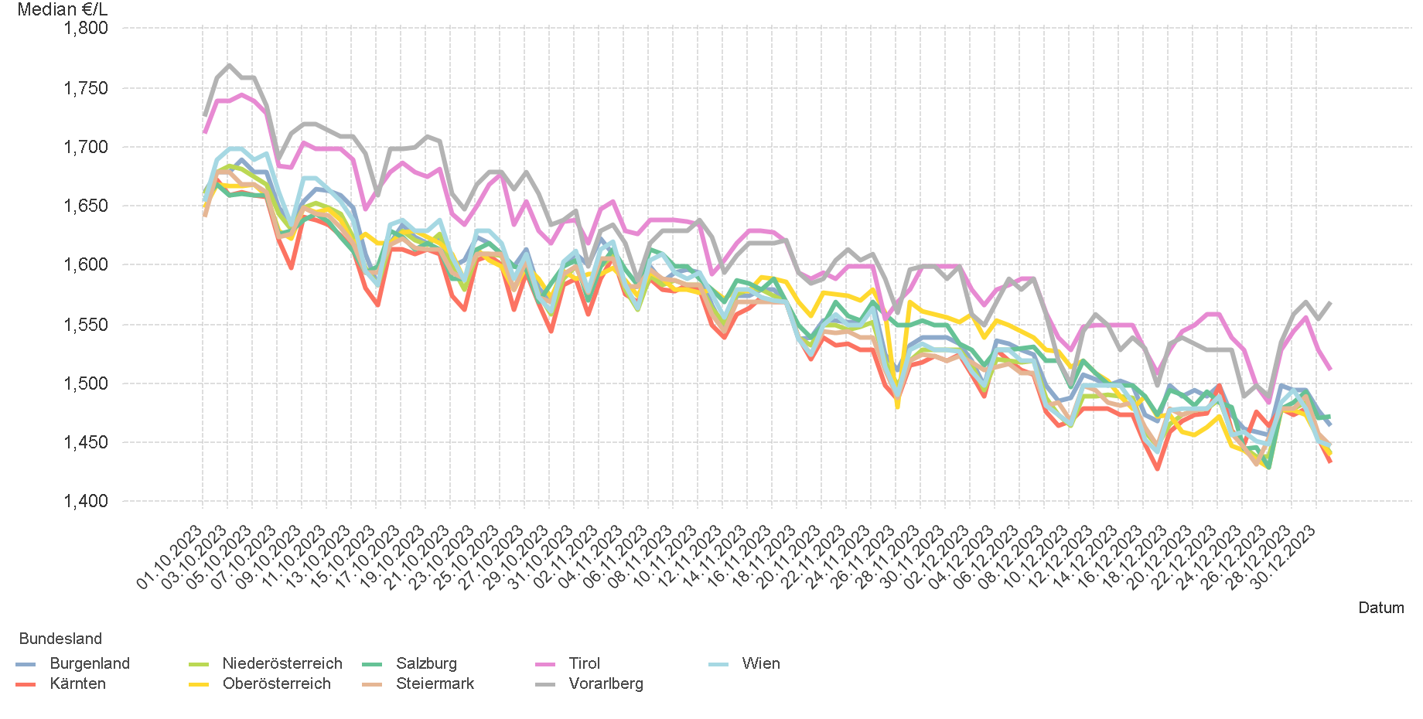
01.10.2023 - 31.12.2023

4.4. Entwicklung Median für "Super" Preisen

6.
01.10.2023 - 31.12.2023

6. Häufigkeit der Preisänderungen durch Tankstellenbetreiber je Meldekanal nach Monaten


DIESEL
Monat | Import | SMS | Web | Total
10 | 230893 | 1,546 | 15,742 | 248,181
11 | 242887 | 1,571 | 15,269 | 259,727
12 | 212280 | 1,372 | 13,018 | 226,670
Total | 686060 | 4,489 | 44,029 | 734,578


SUPER
Monat | Import | SMS | Web | Total
10 | 245447 | 1,611 | 14,294 | 261,352
11 | 248000 | 1,608 | 13,231 | 262,839
12 | 222014 | 1,487 | 11,513 | 235,014
Total | 715461 | 4,706 | 39,038 | 759,205

